Group 1
 |  |  | Project Leader: Phan Thanh Tùng |  |  |  | Project: Java Programming |  |  |  |  |  | Date: 23/03/2019
 |  |  | Project Objective: Ứng dụng trợ lý đa năng "i.Sekai"


Objectives |  |  |  |  | Major Tasks |  | Project Completed By: Group 1 |  |  | Owner / Priority / Note
 |  |  | Tuần 0: Thành lập nhóm, xác định kế hoạch ban đầu:
 |  |  | 0.1 Thu thập thông tin thành viên nhóm (nhóm 3 thành viên)
 |  |  | 0.2 Đặt nội quy, lịch họp hàng tuần cho nhóm.
 |  |  | 0.3 Định hình kế hoạch - công việc các tuần.
 |  |  | 0.4 Cùng nhau lên ý tưởng, thống nhất ý kiến về ứng dụng muốn làm.
 |  |  | 0.5 Lên form giao diện, tìm cách tạo ứng dụng bằng Java, chọn IDE sử dụng thống nhất.

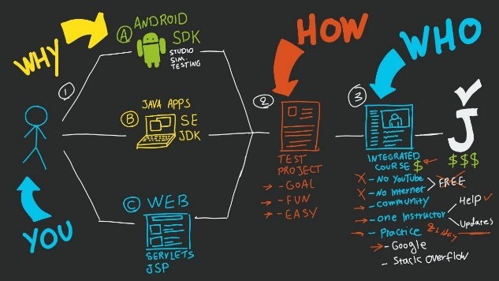
 |  |  | Tuần 1: Lên khung giao diện, tìm hiểu cách code và tạo các chức năng cơ bản:
 |  |  | 22/03: Thống nhất họp nhóm định kỳ hàng tuần vào sáng thứ Sáu.
 |  |  | 1.1 Phân công công việc chính cho từng thành viên trong Đồ án.
 |  |  |  | + Điều hành/điều phối; quản lý kế hoạch; lên ý tưởng; Coder (các phần phụ); thiết kế phụ (UI).
 |  |  |  | + Coder chính (phần xương sống chính); lên ý tưởng; tìm kiếm tài liệu, kiến thức; thiết kế khung (UI).
 |  |  |  | + Tester (UX); để xuất ý kiến; thiết kế phụ (UI); quản lý dữ liệu; hỗ trợ tài liệu, tìm kiếm kiến thức.

 |  |  | 1.2 Tìm hiểu về Java Swing.
 |  |  | 1.3 Thống nhất sử dụng NetBeans IDE để code ứng dụng.
 |  |  | 1.4 Tạo khung ứng dụng cơ bản, các nút nhấn và một số chức năng offline cơ bản.


 |  |  | Tuần 2: Tạo chức năng tìm kiếm online, thống nhất tên và hình ảnh đại diện trợ lý ảo:
 |  |  | 25/03: Họp nhóm.
 |  |  | 2.1 Họp thống nhất tên và hình ảnh đại diện cho trợ lý ảo.
 |  |  | 2.2 Thiết kế hình ảnh trợ lý.
 |  |  | 2.3 Thiết kế giao diện ứng dụng.
 |  |  | 2.4 Tìm hiểu cách thức nạp địa chỉ URL hỗ trợ khả năng truy cập Internet và trình duyệt, tìm kiếm online cho ứng dụng.


 |  |  | 29/03: Họp nhóm định kỳ.
 |  |  | 2.5 Tạo, tham gia Github hỗ trợ việc phát triển từng mảng của từng thành viên dễ dàng hơn.
 |  |  | 2.6 Tạo lập các chức năng online:
 |  |  |  | + Các tìm kiếm bằng địa chỉ cơ bản, tìm kiếm thông qua google.
 |  |  |  | + Tìm kiếm các media như: hình ảnh, nhạc, video, phim ảnh trực tiếp.
 |  |  |  | + Hỗ trợ tìm kiếm đường đi, mật độ đường phố trực tiếp.
 |  |  |  | + Tra cứu thời tiết các địa điểm trực tiếp, nhanh gọn.
 |  |  |  | + Truy cập mạng xã hội nhanh chóng.
 |  |  |  | + , …
 |  |  | 2.7 Tìm hiểu cách nhúng trang trực tiếp vào ứng dụng, không dùng thông qua trình duyệt
 |  |  | 2.8 Tìm hiểu chức năng hỗ trợ tính toán thông minh từ thuật toán Ba Lan ngược - giải thuật Stack

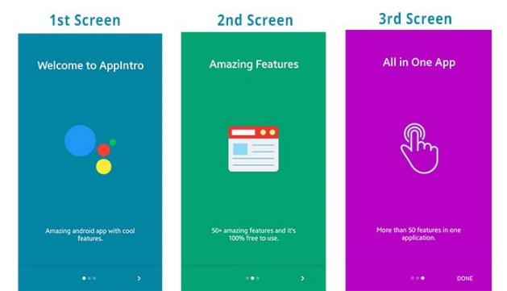
 |  |  | Tuần 3: Tạo Intro, kịch bản thi hành ứng dụng:
 |  |  | 01/04: Họp nhóm.
 |  |  | 3.1 Lên kịch bản thi hành ứng dụng.
 |  |  | 3.2 Thiết kế Intro mở ứng dụng.
 |  |  | 3.3 Tìm hiểu cách làm việc của file JSON trong việc truy xuất dữ liệu.
 |  |  | 3.4 Tìm hiểu cách thức Scroll up và Scroll down cho phần message box.

 |  |  | 05/04: Họp nhóm định kỳ.
 |  |  | 3.5 Tạo lập cơ sở dữ liệu phản hồi từ ứng dụng. (lên bảng danh sách bằng excel)
 |  |  | 3.2 Tìm hiểu cách thức kết nối SQL và Java.
 |  |  | 3.3 Thêm chức năng tùy biến người dùng cho trợ lý ảo (tên và avatar)
 |  |  | 3.4 Chỉnh sửa lại hình ảnh mặc định và làm lại intro, làm lại nhạc.
 |  |  | 3.5 Tìm hiểu cách tạo ra Taskbar Menu.

 |  |  | Tuần 4: Hoàn thiện các chức năng bổ sung, hoàn thiện giao diện Taskbar Menu: (tuần thi Giữa kỳ)
 |  |  | 08/04: Họp nhóm.
 |  |  | 4.1 Lên danh sách chức năng hoàn chỉnh.
 |  |  | 4.2 Phác họa ra bảng gợi ý, keyword các danh mục sử dụng.
 |  |  | 4.3 Tạo bảng thông tin ứng dụng, cách dùng cơ bản, chi tiết phiên bản.
 |  |  | 4.4 Gắn kết cơ sở dữ liệu SQL đã tạo lập vào ứng dụng.
 |  |  | 4.5 Lên danh sách và ý tưởng cho chức năng "Quản lý học tập".

 |  |  | 12/04: Họp nhóm định kỳ.

 |  |  |  | - Quản lý học tập.

 |  |  | Tuần 6 - 7: Test ứng dụng, sửa lỗi. Hoàn thiện báo cáo. Thời gian dự trữ:
 |  |  | Báo cáo đồ án trước lớp
 |  |  | xx/04: Họp nhóm.
 |  |  | * Công việc thực hiện:

 |  |  | xx/04: Họp nhóm.
 |  |  | * Công việc thực hiện:
 |  |  |  | + Hoàn thành Slide trình chiếu.
 |  |  |  | + Phổ biến kịch bản trình bày báo cáo cho cả nhóm.
 |  |  |  | + Đánh giá hoạt động nhóm của từng thành viên.

 |  |  | xx/04: Họp nhóm.
 |  |  | * Công việc thực hiện:

 |  |  |  | + Từng bạn tập dược trình bày thử báo cáo.

 |  |  | xx/04: Nhóm báo cáo kết quả Đồ án.

People working on
Major Tasks
 |  |  |  |  |  | # People working on the project: |  |  |  | Ghi chú theo màu
1/ Hoàn thiện nâng cao các kĩ năng mềm (làm việc nhóm, quản lý thời gian, giao tiếp, tư duy và tìm kiếm tài liệu) |  |  |  |  |  |  | Thanh Tùng | Sỹ Nguyên | Hải Đăng | Hoàn thành tốt nhiệm vụ | Chưa hoàn thành nhiệm vụ | Vắng họp

Objectives

Costs
2/ Đánh giá được tình hình chung, các khó khăn của các thành viên và đưa ra được những gải pháp cho những khó khăn.

Summary & Forecast

3/ Thành viên: Phan Thanh Tùng - 1613240. Nguyễn Hồng Sỹ Nguyên - 1613124. Tống Hải Đăng - 1613026.

 | Hỗ trợ học tập | Link tài liệu nhanh
 |  | Hỗ trợ học cấu trúc dữ liệu một cách tương quan (compile file sưu tầm)
 | Giao hiện đổi mới
 | Nút tắt mạng xã hội nhanh

 |  | icon | tắt
 |  | exit
 |  | setting
 |  | facebook
 |  | gmail
 |  | youtube
 |  | botton
 |  | task bar menu
 |  | plus
 |  | Guide | Demo | Gif
 |  | Information

